clase 0
Lenguajes frontend |  | Es la parte del sitio web que interactua con los usuarios
JAVASCRIPT
HTML* | *lenguaje pero no de programacion, solo para estructurar y dar estilo al sitio
CSS*

Lenguajes backend |  | es la parte que conecta con la base de datos y es el servidor que usa el sitio web
Python |  | desarrollo de APIs del lado de los servidores y bases de datos, se conecta la base de datos
Java |  | con la interfaz de la web
Ruby
PHP
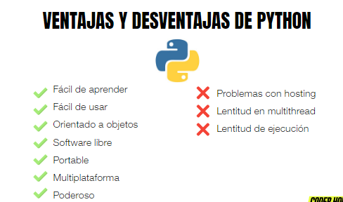
usos de python:
AI
big data
data science
frameworks de pruebas
desarrollo web

clase 1
Num en python
Enteros | int | long: permite almacenar num mas grandes
decimales | float
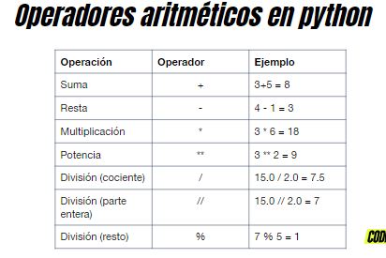
complejos | complex

Procedencia en los operadores
1. terminos entre ()
2. potencia y raices
3. multiplicacion y division
4. sumas y restas

Cadenas de texto
str= "xxx" o 'xxx' es lo mismo

variables en programacion
son etiquetas que permiten hacer referencia a los datos que se guardan en "cajas" llamadas objetos
los nombres de las variables no deben escribirse con espacios en blanco

Indexacion en cadenas de texto, el orden empieza de izq a der, siempre desde 0
si se empieza de der a izq el ultimo carácter siempre será -1 y asi sucesivamente

len=permite saber cual es la longitud del string

slicing: funcion en cadenas, indican [inicio,fin,paso]

las cadenas son inmutables, por lo que no se puede sustituir ninguno de sus elementos individualmente
sin embargo, con slicing, se puede modificar
ej: palabra="pithon" / palabra= palabra[0,1]+"y"+palabra[2:]

clase 4
CONTROLADORES DE FLUJO
Flujo es la forma de entender la sucesion de las instrucciones en un programa, para manipular datos no es suficiente
relaizar calculos, se necesita que el programa pueda elegir y que sepa como actuar en funcion de varias situaciones
para ello, existen las sentencias de control de flujo: if/else/elif

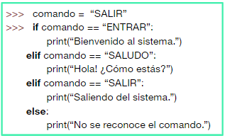
condicional: se evaluan a traves del true or false a traves de operadores relacionales (==,!=,<,>)
IF | ELSE | ELIF sino, si
if edad >=18: | num=24 | num=24
print("es un adulto") | if num >36: | if num >36:
 | print("el num es mas grande") | print("el num es mas grande")
 | else: | elif num==24:
 | print("el num es mas chico") | print("el num es 24")
 |  | else:
 |  | print("el num es mas chico")

